出口外汇核销单流程
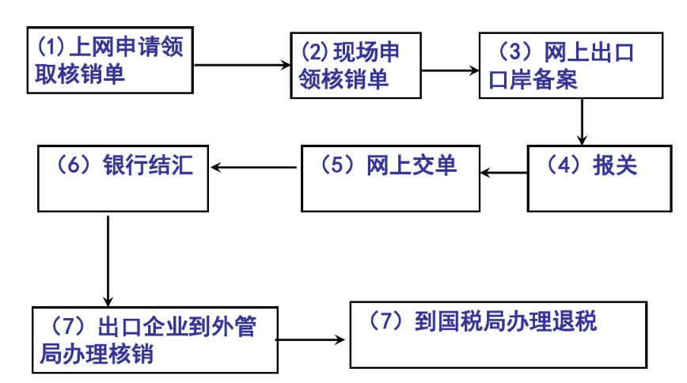
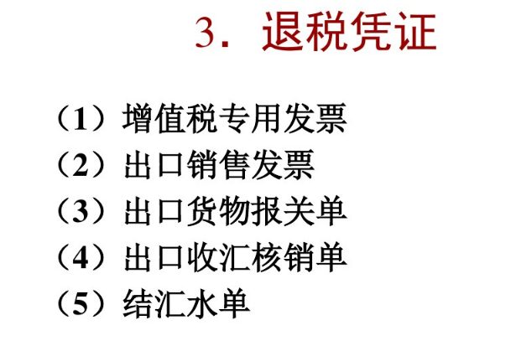
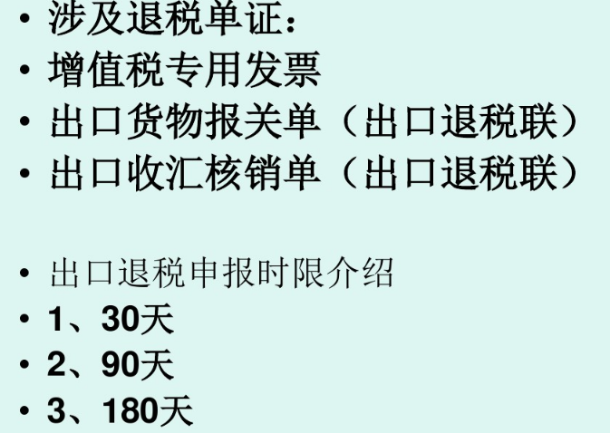

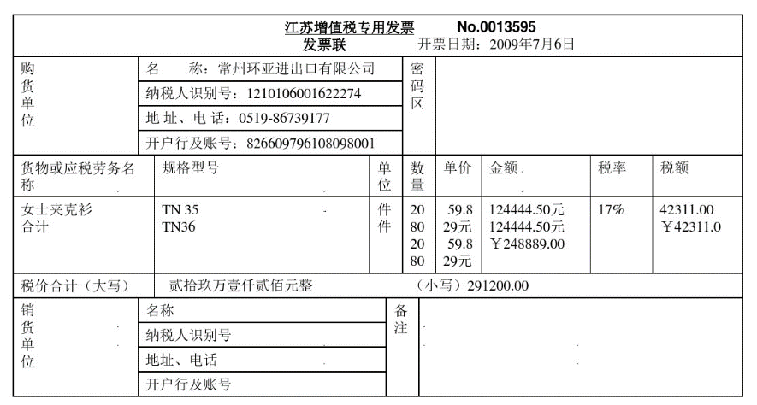

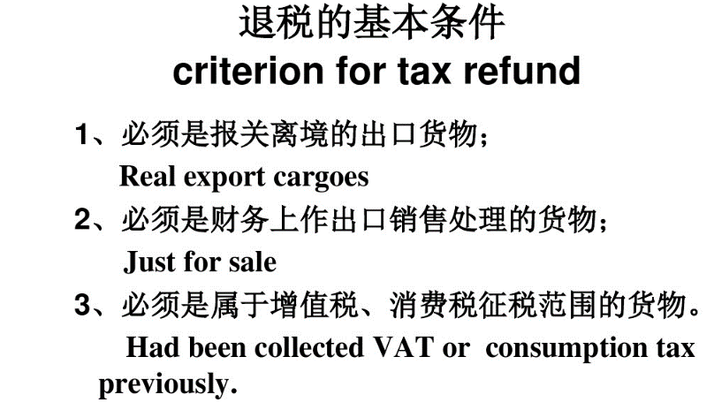

出口收汇单管理
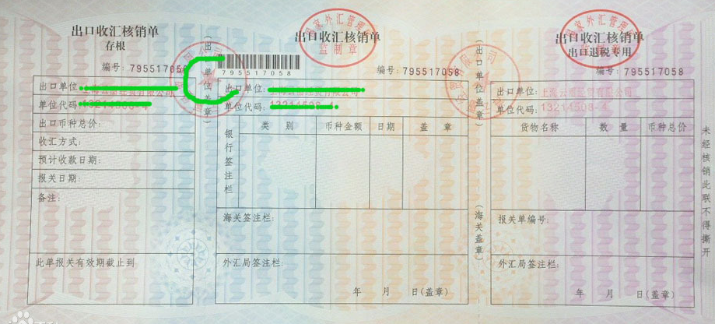
因为报关单有50个品名的原因，所以把报关单号码放在表体。一个外汇核销单，对应一份出口资料。

所属企业 | 必填 | F_COMPANYID

进口单位 | 必填
系统编号 F_ID | 必填保存的时候生成 | 外汇核销单编号 | 必填 | 账册号码 | 必填 EMS_NO | 寄单日期 | 寄单日期系指信用证或托收项下银行寄单日期。该栏由受托行或解付行根据对外实际寄单日期填写；自寄单据的，由出口企业自填对外寄单索汇的实际日期。
进口总价 | 必填 | 币制 F_CURRENCY | 必填 | 结汇方式 PAY_WAY | 选填，增加基础资料维护表 | 收款周期 | 比如MOA120支付
BP号 | BP号指法指信用证项下议付通知书编号 | OC号 | OC号系指托收项下托收委托书编号 | 收汇日期 |  | 预计收款日期
银行名称 F_BANK_NAME |  | 外汇局名称 |  | 主管海关 CUSTOMS_CODE |  | 报关有效截止日
关务接单编号 |  | 接单日期 ORDER_DATE |  | 成交方式 TRANS_MODE | CIF/FOB等等 | 目的国 OBJECTIVE_COUNTRY
申报海关 DECL_CUSTOMS |  | 报关申报日期 ENT_D_DATE |  | 报关放行日期 |  | 离境日期
合同号码 CONTRACT_NO |  | 发票号码 INVOICE_NO |  | 仓库入库单号 |  | 仓库入库日期 STOR_DATE
主单 F_MAWB_NO |  | 分单 BL_B_NO |  | 船名及航次 |  | 运输方式 SLF_TRAF_MODE
信用证号码 SCCD_NO |  | 财务作业 编号 |  | 银行结汇水单号
内部编号1 ETPS_PREENT_NO1 |  | 内部编号2 ETPS_PREENT_NO2 |  | 内部编号3 ETPS_PREENT_NO3 |  | 内部编号4 ETPS_PREENT_NO4

备注 RMK
海关签注信息

外汇局签注信息

sheet 1 费用及货款处理方式
类别 | 金额DCL_TOTAL_AMT | 币制 | 日期 | 银行名称 | 银行账号 | 银行处理人 | 备注 RMK
运费/保险费/佣金回扣/经批准还贷/退货款/赔款/预收款/分期or延期收款/保留现汇/其他 有关费用及货款处理方式系指出口项下从属费用及经批准保留现汇的货款金额，填写时，在所列的项目中如发生一项，即在项目前“□”内划“√”，并填写费用金额，如未发生该项，则不填。

sheet2 -外汇核销单-货物信息
接单编号 | 拆分编号 | 核住清单编号 | 报关单号码 | 类型 | 料件性质 | 料号 | 货物名称 | H.S.编码 | 申报数量 | 申报单位 | 单价 | 总价 | 币制
选填 | 选填 | 选填 | 选填 | 货值/运费 | 从料号中带出 | 选填 | 必填 | 选填
SLF_CTL_NO | SPLIT_CTL_NO | NEMS_BOND_INVT_NO | F_ENTRY_ID |  | MTPCK_ENDPRD_MARKCD | F_COP_G_NO | DANGNAME | F_HS_NAME | DCL_QTY | F_UNIT | F_G_PRICE | F_G_TOTAL | F_CURRENCY

sheet3 -财务应收单信息
应收单编号 | 应收单序号 | 记账日期 | 订单号码 | 订单行号 | DN编号 | DN行号 | 出库单号 | 出库单序号 | 类型 | 料件性质 | 料号 | 货物名称 | H.S.编码 | 申报数量 | 申报单位 | 单价 | 总价 | 币制 | 银行结汇水单
 |  |  |  |  |  |  |  |  | 货值/运费 | 从料号中带出 | 选填 | 必填 | 选填
 |  |  | F_ORDERNO | ORDER_NUM | F_ASN_DN_NO | F_ASN_DN_LINENO | F_IO_NO |  |  | 同上 | 同上 | 同上 | 同上 | 同上 | 同上 | 同上 | 同上 | 同上
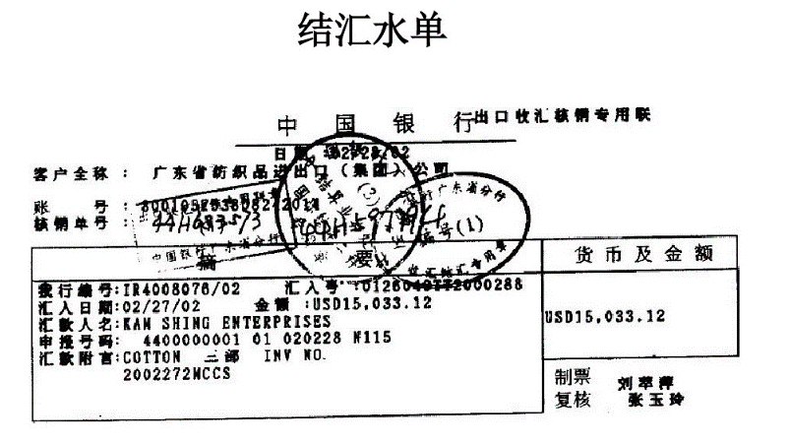
sheet 4 银行结汇水单信息
客户名称 | 客户银行名称 | 客户银行账号 | 核销单编号 | 结汇编号 | 汇入号 | 汇入日期 | 汇款人名 | 申报号码 | 汇款附言 | 金额 | 币制 | 制票人 | 复核人 | 日期 | 备注
F_CLIENT_NAME |  |  |  |  |  |  |  |  |  | DCL_TOTAL_AMT |  |  |  |  | RMK

sheet5-附件上传
合同上传
发票上传
报关单上传
出口收汇核销单上传
银行结汇水单上传
其他

